Folha1
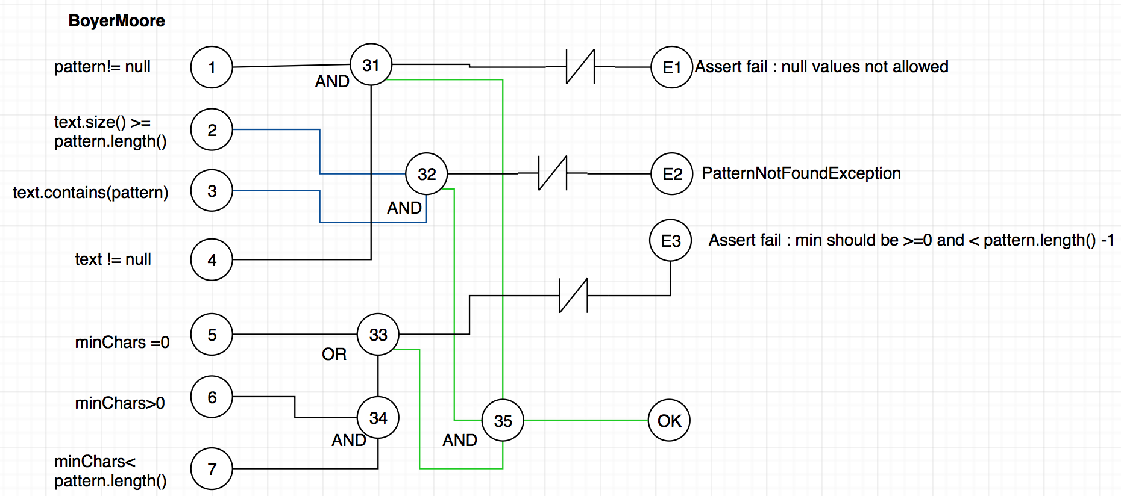
1 | 2 | 3 | 31 | 32 | OK | E1 | E2 | 1 | 2 | 3 | 4 | 5 | 6 | 7 | 31 | 32 | 33 | 34 | 35 | OK | E1 | E2 | E3
0 | 1 |  | 0 | 0 | 0 | 0 | 1 | 1 |  |  | 0 |  |  |  | 0 |  |  |  |  | 0 | 1 | 0 | 0
1 | 0 |  | 0 | 0 | 0 | 0 | 1 | 0 |  |  | 1 |  |  |  | 0 |  |  |  |  | 0 | 1 | 0 | 0
 |  | 0 |  |  | 0 | 1 | 0 |  | 1 | 0 |  |  |  |  |  | 0 |  |  |  |  | 0 | 1 | 0
1 | 1 | 1 | 1 | 1 | 1 | 0 | 0 |  | 0 | 1 |  |  |  |  |  | 0 |  |  |  |  | 0 | 1 | 0
 |  |  |  |  |  |  |  |  |  |  |  | 0 | 1 | 0 |  |  | 0 | 0 |  | 0 | 0 | 0 | 1
 |  |  |  |  |  |  |  |  |  |  |  | 0 | 1 | 0 |  |  | 0 | 0 |  | 0 | 0 | 0 | 1
 |  |  |  |  |  |  |  | 1 | 1 | 1 | 1 | 1 | 0 | 1 | 1 | 1 | 1 | 0 | 1 | 1 | 0 | 0 | 0
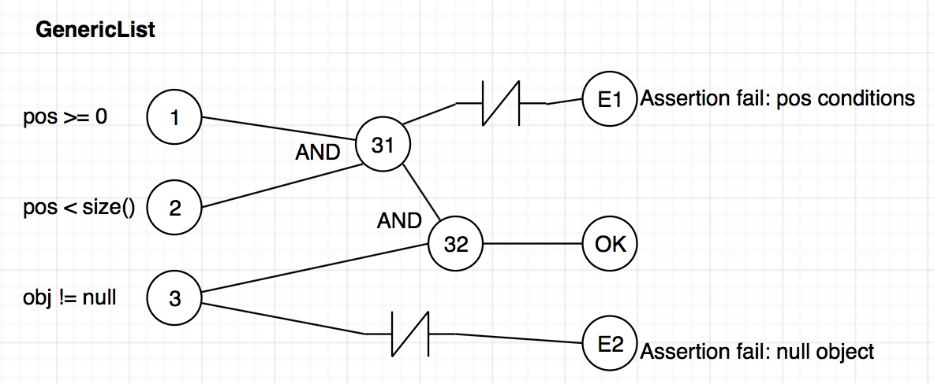
 |  |  |  |  |  |  |  | 1 | 1 | 1 | 1 | 1 | 1 | 0 | 1 | 1 | 1 | 0 | 1 | 1 | 0 | 0 | 0
 |  |  |  |  |  |  |  | 1 | 1 | 1 | 1 | 0 | 1 | 1 | 1 | 1 | 1 | 1 | 1 | 1 | 0 | 0 | 0

